画面説明
SC_000_共通画面.xlsx
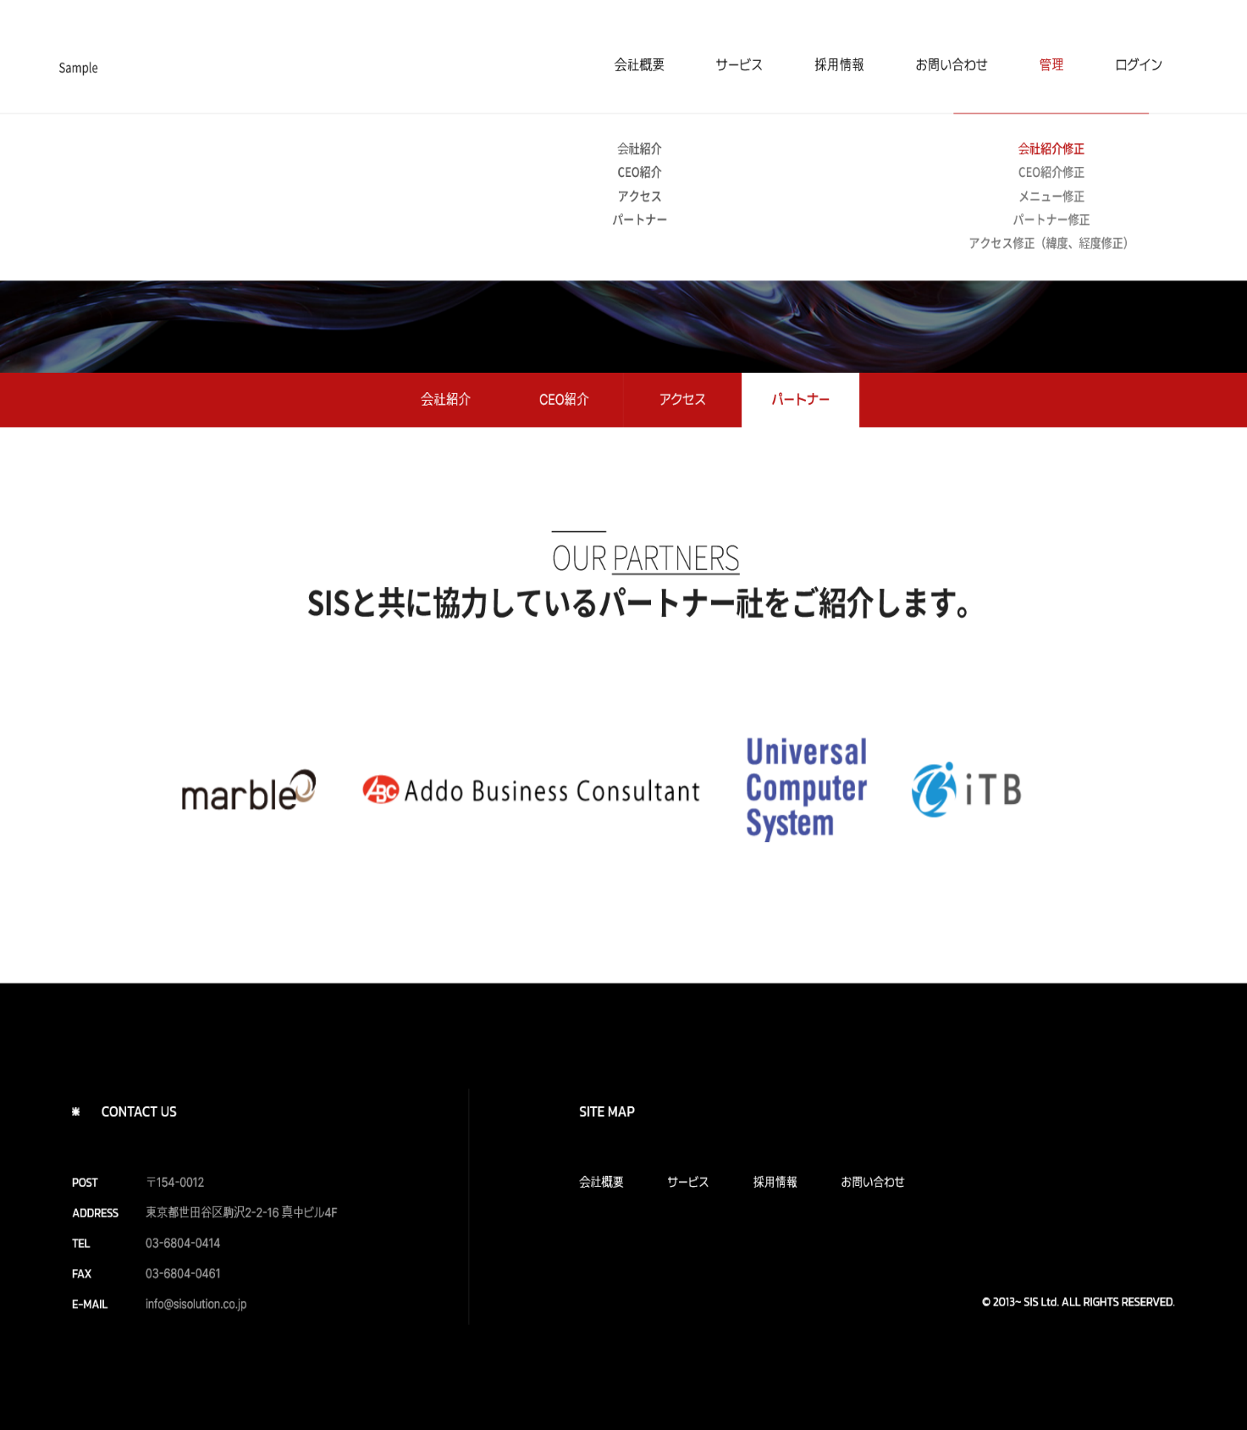 | 遷移された場所 | 画面紹介 | 操作
 | 会社概要 | この画面はパートナーを紹介する画面です。 | イメージをクリックすると、 パートナーのページに遷移します。
SC_002_会社概要_共通画面

1
2
 |  |  |  | v

3
4
マーブル

SC_000_共通画面.xlsx

